2022_12_data
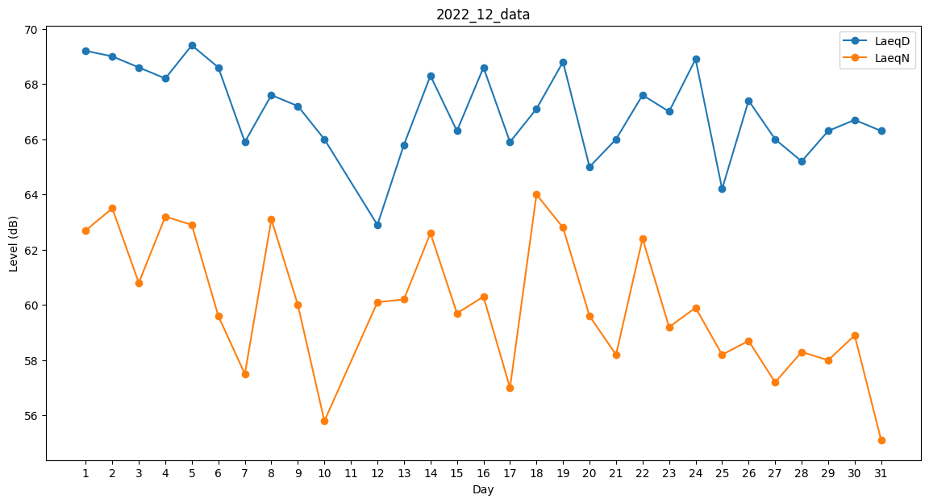
Day | LaeqD | LaeqN
1 | 69.2 | 62.7
2 | 69 | 63.5
3 | 68.6 | 60.8
4 | 68.2 | 63.2
5 | 69.4 | 62.9
6 | 68.6 | 59.6
7 | 65.9 | 57.5
8 | 67.6 | 63.1
9 | 67.2 | 60
10 | 66 | 55.8
11 | 61.4 | 0
12 | 62.9 | 60.1
13 | 65.8 | 60.2
14 | 68.3 | 62.6
15 | 66.3 | 59.7
16 | 68.6 | 60.3
17 | 65.9 | 57
18 | 67.1 | 64
19 | 68.8 | 62.8
20 | 65 | 59.6
21 | 66 | 58.2
22 | 67.6 | 62.4
23 | 67 | 59.2
24 | 68.9 | 59.9
25 | 64.2 | 58.2
26 | 67.4 | 58.7
27 | 66 | 57.2
28 | 65.2 | 58.3
29 | 66.3 | 58
30 | 66.7 | 58.9
31 | 66.3 | 55.1

